IM21-1376
IMMERMEX, S.A. DE C.V.
PEDIDO IM21-1376
PROVEEDOR: UNIVERSAL PAPER EXPORT CO. LTD.
FAC 20211007-up-14626 | PEDIMENTO 1000979

Pedido | Material |  | Kilogramos | P.U. DLLS | PRECIO DLLS | Tipo de Cambio | P.U. MXN | PRECIO MXN | Porcentaje | Gastos aduanales | P.U. CON GASTOS | % ENTRE PU SIN GTOS Y PU C/GTSOA
RBM002016006 | P.BOPP MATE C/SELLO Y TRATADO 20MIC,1600MM |  | 4,823.60 | 2.96 | 14,277.86 | 20.83 | 61.65 | 297,383.47 | 25% | 14,530.83 | 64.66 | 5%
RBP002508006 | P.POLIPROPILENO BIORIENTADO BCO.CAVITADO,C/S,25MICRAS,800MM |  | 816.16 | 3.16 | 2,579.07 | 20.83 | 65.82 | 53,717.55 | 5% | 2,624.76 | 69.03 | 5%
RBP002516006 | P.POLIPROPILENO BIORIENTADO BCO.CAVITADO,C/S,25MICRAS,1600MM |  | 3,269.80 | 3.16 | 10,332.57 | 20.83 | 65.82 | 215,209.83 | 18% | 10,515.64 | 69.03 | 5%
RBP003508006 | P.POLIPROPILENO BIORIENTADO BCO.CAVITADO,C/S,35MICRAS,800MM |  | 1,816.78 | 3.06 | 5,559.35 | 20.83 | 63.73 | 115,791.74 | 10% | 5,657.85 | 66.85 | 5%
RBP003516006 | P.POLIPROPILENO BIORIENTADO BCO.CAVITADO,C/S,35MICRAS,1600MM |  | 7,746.30 | 3.06 | 23,703.68 | 20.83 | 63.73 | 493,707.32 | 42% | 24,123.66 | 66.85 | 5%

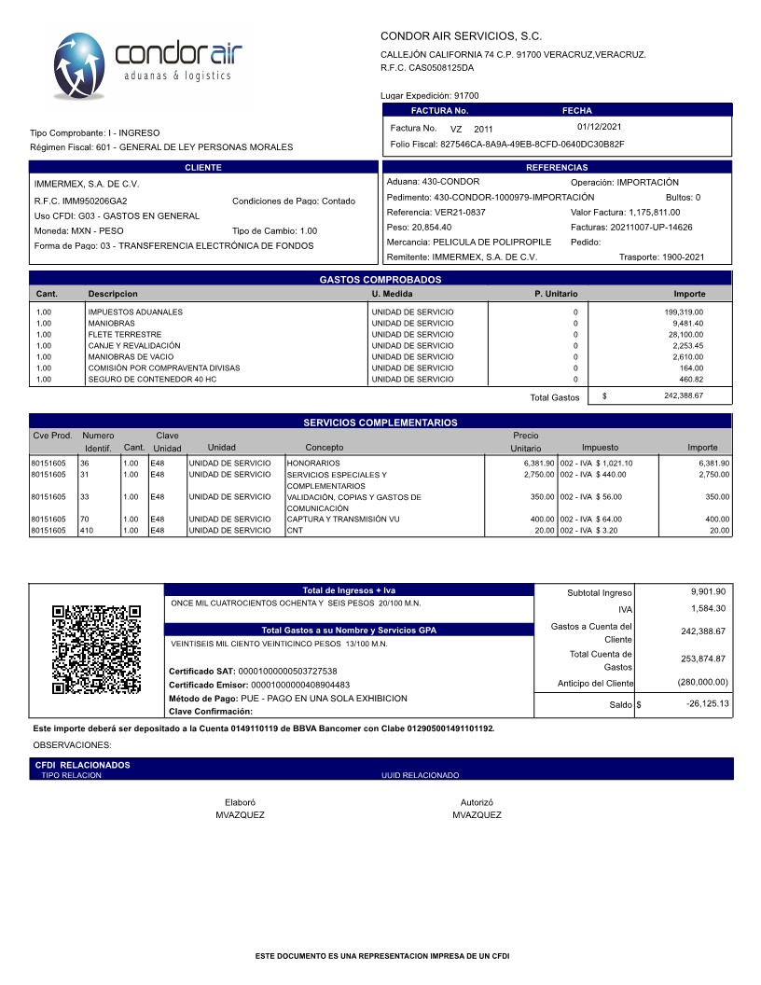
 |  |  | 18472.64 |  | 56,452.51 |  |  | 1,175,809.91 | 100% | 57,452.75
GASTOS ADUANALES
 | A | B | C
CONCEPTOS | GASTOS | IVA | RET IVA
DTA | 9,406.00
PRV | 240.00
IVA |  | 189,673.00
CNT
MANIOBRAS | 8,173.62 | 1,307.78
REVALIDACION/LIBERACION
FLETES | 25,000.00 | 4,000.00 | 900.00
GASTOS ADUANALES | 4,731.23 | 757.05
HONORARIOS ADUANALES | 9,901.90 | 1,584.30
SUMA | 57,452.75 | 197,322.13 | 900.00
 | GASTOS ADUANALES | A+B+C | 253,874.87

